RUTA A INSTALAR INT
 |  |  |  |  |  | 
C&W
INSPECCIÓN DEL SITIO

PROYECTO REDES FIBRA OPTICA CALI
REGISTRO FOTOGRÁFICO INTERNO
Nombre del Sitio: |  | C213128 CAJERO BANCOLOMBIA
Dirección: |  | SUPERMECADO COMFANDI GUADALUPE Cll 10 #56 |  |  |  | Nombre | Teléfono
Fecha de la Visita: |  | 24-Jun-25 |  |  | Por cliente: | CARLOS DELGADO | 3156319424
 | TIPO: |  | INTERNO |  | Por C&W: | BRAYHAN BEJARANO | 3148948167
 |  |  |  |  | Por Sitio | EDWIN MUÑOS | 3176189697
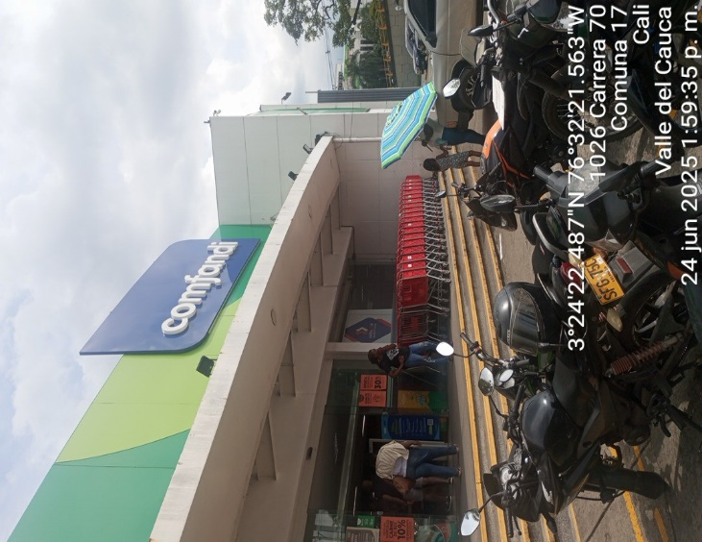 |  |  |  | 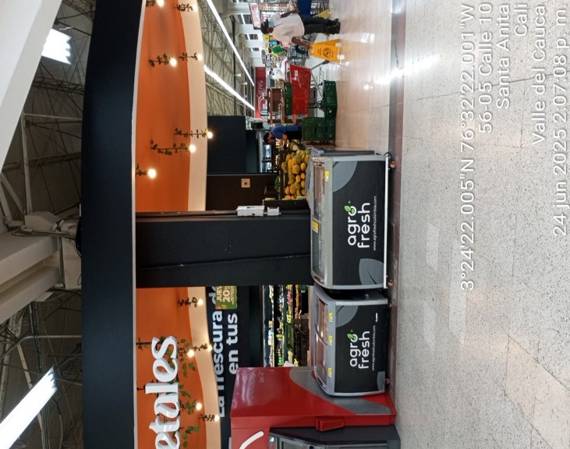

FOTO 1 | RECORRIDO DE FIBRA |  |  | FOTO 2 | RECORRIDO DE FIBRA

FACHADA SUPERMERCADO COMFANDI GUADALUPE |  |  |  | ANTIGUA UBICACIÓN DE CAJERO BANCOLOMBIA FRENTE A INGRESO PRINCIPAL

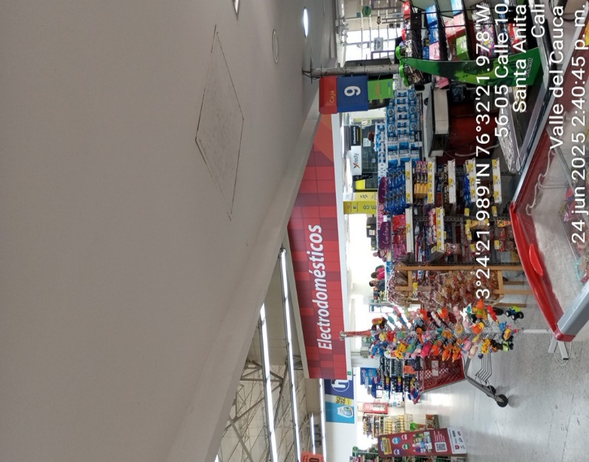 |  |  |  | 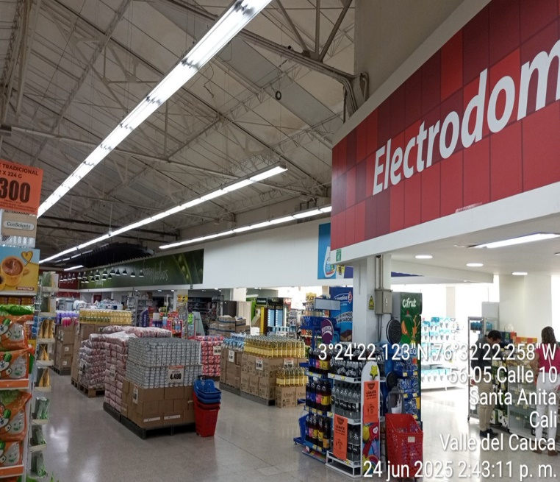

Foto 3 | RECORRIDO DE FIBRA |  |  | Foto 4 | RECORRIDO DE FIBRA

INICIAMOS RECORRIDO DESDE CIERRE EXISTENTE EN CIELO FALSO (CAJA 9) Y EN DIRECCION A PAPELERIA |  |  |  | PANORAMICA DE RECORRIDO SOBRE CIELO FALSO PASANDO POR ZONA DE ELECTRODOMESTICOS EN DIERECCION A PAPELERIA

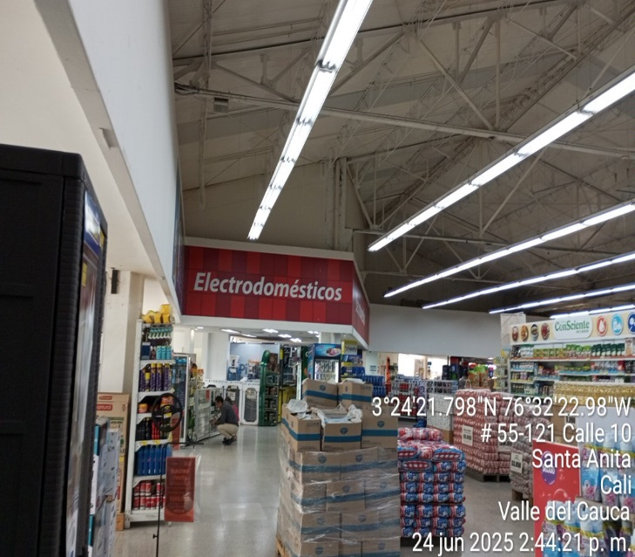 |  |  |  | 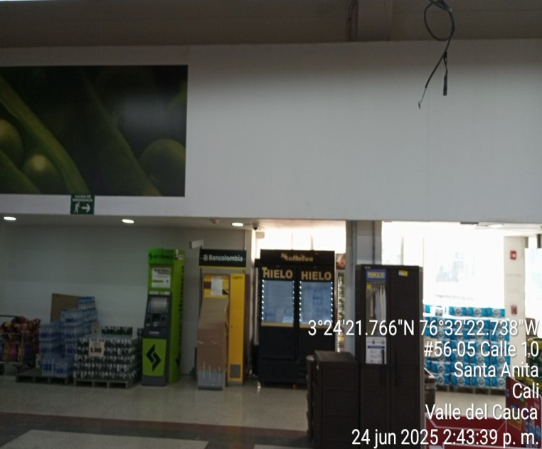

Foto 5 | RECORRIDO DE FIBRA |  |  | Foto 6 | RECORRIDO DE FIBRA

PANORAMICA DE RECORRIDO EN CIELO FALSO DESDE PAPELERIA |  |  |  | CONTINUAMOS POR CIELO FALSO HASTA NUEVA UBICACIÓN DE CAJERO BANCOLOMBIA

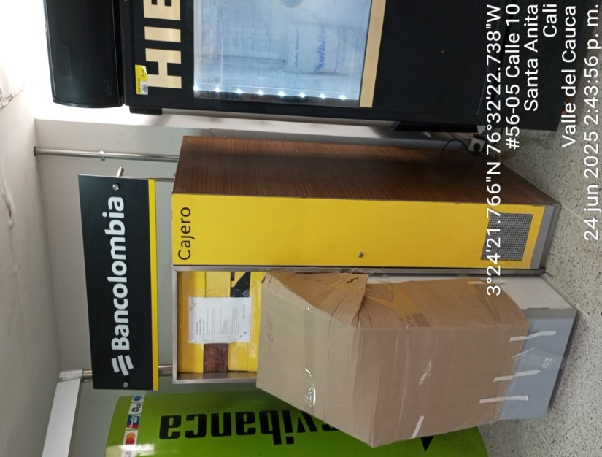 |  |  |  | 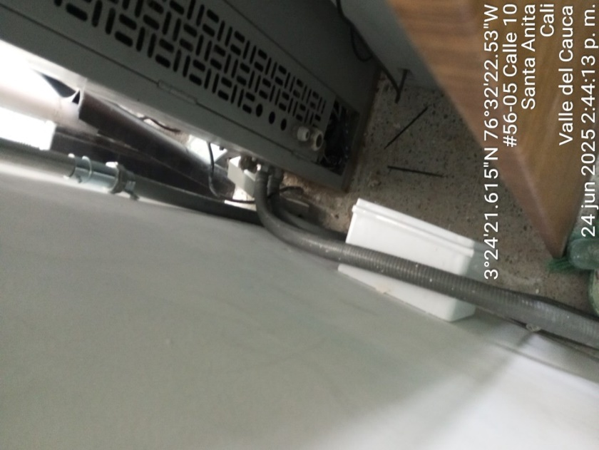

Foto 7 | RECORRIDO DE FIBRA |  |  | Foto 8 | RECORRIDO DE FIBRA

FINALIZAMOS RECORRIDO, PASAMOS DE CIELO FALSO A TUBERIA EMT EXISTENTE Y FINALIZAMOS REALIZANDO INGRESO A CAJERO POR LA PARTE DE ATRÁS |  |  |  | INGRESO A CAJERO POR TUBERIA EMT Y CORAZA AMERICANA EXISTENTE

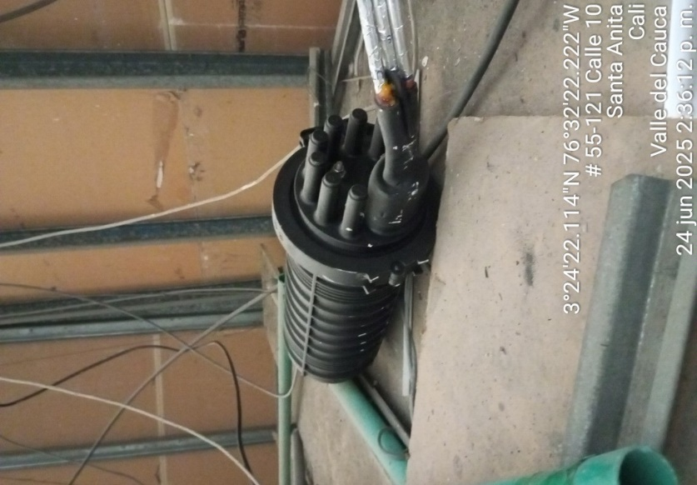 |  |  |  | 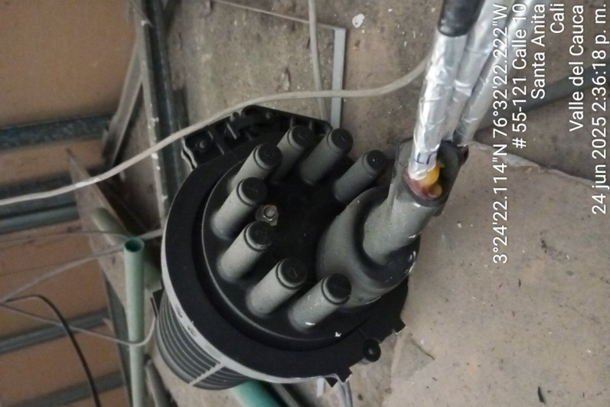

Foto 9 | RECORRIDO DE FIBRA |  |  | Foto 10 | RECORRIDO DE FIBRA

EMPALME LIBERTY NETWORKS SOBRE CIELO FALSO (FOTO3) |  |  |  | EMPALME LIBERTY NETWORKS SOBRE CIELO FALSO (FOTO3)

Foto 11 | RECORRIDO DE FIBRA |  |  | Foto 12 | RECORRIDO DE FIBRA

Foto 11 | RECORRIDO DE FIBRA |  |  | Foto 12 | RECORRIDO DE FIBRA

Foto 11 | RECORRIDO DE FIBRA |  |  | Foto 12 | RECORRIDO DE FIBRA

